U δομικου στοιχειου
ΕΛΕΓΧΟΣ ΘΕΡΜΟΜΟΝΩΤΙΚΗΣ ΕΠΑΡΚΕΙΑΣ ΚΤΙΡΙΟΥ
ΥΠΟΛΟΓΙΣΜΟΣ ΣΥΝΤΕΛΕΣΤΗ ΘΕΡΜΟΠΕΡΑΤΟΤΗΤΑΣ ΔΟΜΙΚΟΥ ΣΤΟΙΧΕΙΟΥ

ΚΛΙΜΑΤΙΚΗ ΖΩΝΗ Β
1.ΔΟΜΙΚΟ ΣΤΟΙΧΕΙΟ: ΕΞΩΤΕΡΙΚΗ ΤΟΙΧΟΠΟΙΙΑ - ΟΠΤΟΠΛΙΝΘΟΔΟΜΗ
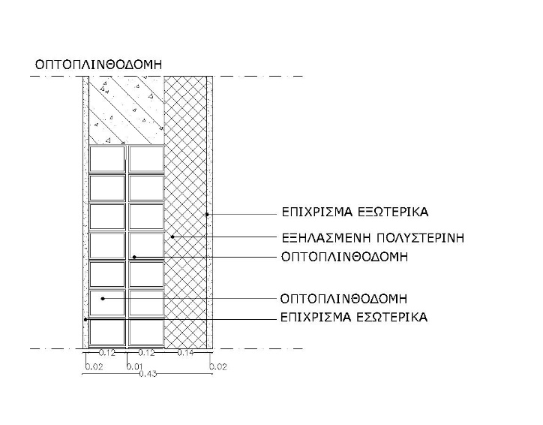
 | ΜΕΣΑ |  |  | ΕΞΩ

2. ΥΠΟΛΟΓΙΣΜΟΣ ΑΝΤΙΣΤΑΣΗΣ ΘΕΡΜΟΔΙΑΦΥΓΗΣ (RΛ)
στρώσεις |  |  | πάχος στρώσης d | συντελεστής θερμ. αγωγιμότητας λ | Θερμική αντίσταση d/λ
 |  |  | m | W/mK | m2K/W
1 | επίχρισμα εσωτερικά (ασβεστοτσιμεντοκονίαμα) |  | 0.020 | 0.870 | 0.023
2 | οπτοπλινθοδομή |  | 0.120 | 0.510 | 0.235
3 | οπτοπλινθοδομή |  | 0.120 | 0.510 | 0.235
4 | θερμομόνωση (εξηλασμένη πολυστερίνη) |  | 0.140 | 0.033 | 4.242
5 | επίχρισμα εξωτερικα (ασβεστοτσιμεντοκονίαμα) |  | 0.020 | 0.870 | 0.023
6
7
8
9
 |  | Σd= | 0.420 | RΛ= | 4.759

3.ΥΠΟΛΟΓΙΣΜΟΣ ΣΥΝΤΕΛΕΣΤΗ ΘΕΡΜΟΠΕΡΑΤΟΤΗΤΑΣ U
αντιστάσεις θερμικής μετάβασης |  |  | m2K/W | εσωτερικά Ri | εξωτερικά Rα
ΔΟΜΙΚΟ ΣΤΟΙΧΕΙΟ | εξωτερικοί τοίχοι και παράθυρα |  |  | 0.130 | 0.040
 | τοίχος σε επαφή με μη θερμαινόμενο χώρο |  |  | 0.130 | 0.130
 | τοίχος σε επαφή με το έδαφος |  |  | 0.130 | 0.000
 | στέγες, δώματα (ανερχόμενη θερμική ροή) |  |  | 0.100 | 0.040
 | οροφή σε επαφή με μη θερμαινόμενο χώρο |  |  | 0.100 | 0.100
 | δάπεδο επάνω από ανοικτή διάβαση (pilotis) |  |  | 0.170 | 0.040
 | δάπεδο πάνω από μη θερμαινόμενο χώρο (κατερχόμενη ροή) |  |  | 0.170 | 0.170
 | δάπεδο σε επαφή με το έδαφος |  |  | 0.170 | 0.000

1 | αντίσταση θερμικής μετάβασης (εσωτερικά) |  | Ri= | 0.130 | m2K/W
2 | αντίσταση θερμοδιαφυγής |  | RΛ= | 4.759 | m2K/W
3 | αντίσταση θερμικής μετάβασης (εξωτερικά) |  | Rα= | 0.040 | m2K/W
αντίσταση θερμοπερατότητας |  |  | R= | 4.929 | m2K/W

συντελεστής θερμοπερατότητας στοιχείου |  |  | U= | 0.203 | W/m2K
μέγιστος επιτρεπόμενοςσυντελεστής θερμοπερατότητας |  |  | Umax= | 0.500 | W/m2K
 |  |  | Πρέπει U ≤ Umax. ΙΣΧΥΕΙ.√

